Solicitud gráfica
 | Área: | Ciencias Naturales |  |  | Fecha:
 | Grado: | 9
 | Título del tema: | Las disoluciones |  |  | ¿Cuaderno de estudio o recurso? | Recurso
 | Editor: | Lyz Marcela Bernal Gómez |  |  | Motor del recurso | F13

 | Código guión o recurso: | CN_09_09_REC240 | ← Para determinar este código, visite la hoja de Ayuda
 |  |  |  |  | ESPECIFICACIÓN DE ARCHIVOS A ENTREGAR
Núm. | Archivo Shutterstock o ruta en web | Imagen para: | Tipo | Ubicación de la imagen en el recurso F13 | Nombre imagen SMALL | Tamaño imagen SMALL | Nombre imagen ZOOM | Tamaño imagen ZOOM | Descripción | Observaciones
IMG01 | Código 173932022 | Recurso F13 | Fotografía | Simple | CN_09_09_REC240_IMG01n.jpg | 240 x 375 px | CN_09_09_REC240_IMG01a.jpg | 800 x 460 px
IMG02 | Ver observaciones y descripción | Recurso F13 | Ilustración | Simple | CN_09_09_REC240_IMG02n.jpg | 240 x 375 px | CN_09_09_REC240_IMG02a.jpg | 800 x 460 px | 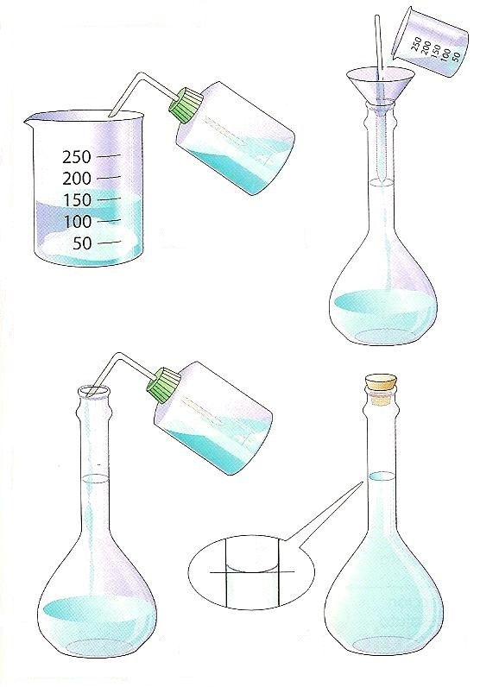 | Se solicita por favor realizar ilustración igual a imagen guía

